北海道
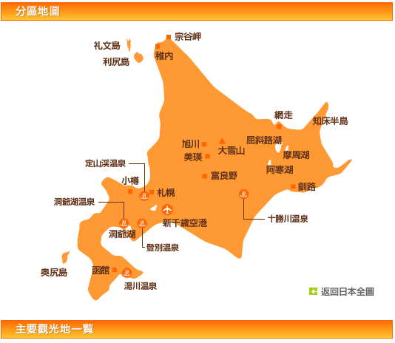
Day1 | 2014-08-22 |  |  |  |  | 易到用车 | 13：00 NH9200
Day2 | 2014-08-23
Day3 | 2014-08-24
Day4 | 2014-08-25
Day5 | 2014-08-26
Day6 | 2014-08-27 | 东京 | 札幌千岁机场 | 千岁机场 | 小樽
Day7 | 2014-08-28 |  |  | 小樽 | 富良野
Day8 | 2014-08-29 |  |  | 富良野 | 洞爷湖 登别
Day9 | 2014-08-30 |  |  | 洞爷湖 | 札幌
Day10 | 2014-08-31 |  |  | 札幌 | 千岁 | 易到用车

交通费计算
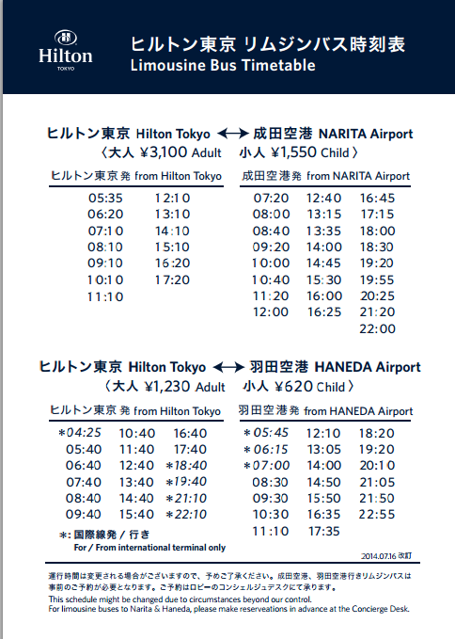
2014-08-22 | 成田机场 | Nex JR | 海外游客 | 1500
2014-08-23
2014-08-24
2014-08-25
2014-08-26
2014-08-27
2014-08-28
2014-08-29
2014-08-30

 |  | 新宿 | 新宿御苑 | 明治神宫
 |  | 筑地市场 | 皇居 | 银座
 |  | 浅草寺 | 东京天空树

 |  |  | 筑地市场 | 银座 | 千鸟渊 | 浅草寺 | 涩谷 | 东京迪斯尼 sea

东京地下铁1日 |  | 710 | 360
西瓜卡 | suica
PASMO

